Carte d'identité


CARTE D'IDENTITE DU PROJET

PROJET
Nom |  |  | LEGENDE | Cellule à remplir
Thématique(s) permettant de réduire les émissions de GES | Efficacité énergétique |  |  | Cellule remplie automatiquement - A ne pas modifier
 | Modification du mix énergétique
 | Modification du mix matières
 | Captage, stockage et utilisation du CO2
 | Autre thématique
Description brève

 | PORTEUR JURIDIQUE | ENTREPRISE PROPRIETAIRE DU SITE INDUSTRIEL CONCERNE
Le propriétaire du site industriel concerné est-il le porteur juridique ?
Raison sociale
Forme juridique
Chiffre d'affaires de l'entreprise en 2023 (en € HT)
Taille
Filière CSF
Code NAF
Secteur d'activité

SITE INDUSTRIEL CONCERNE
Adresse | Région
 | Département
 | Commune
Zone AFR
Effectif du site industriel en 2023
Installation(s) soumise(s) au système EU-ETS | NON
Numéro d'identification de la sous-installation soumise à l'EU-ETS
Benchmark EU-ETS (nom du référentiel et valeur en quotas/t ou quotas/TJ pour la période 2021-2025)
Bénéficiaire de l'abattement TURPE
Assujetti à l'audit réglementaire
Certification ISO 50001
Système de management de l'énergie hors ISO 50001
Site Classé pour la Protection de l'Environnement (ICPE)
Site IED

Méthode calcul trajectoires
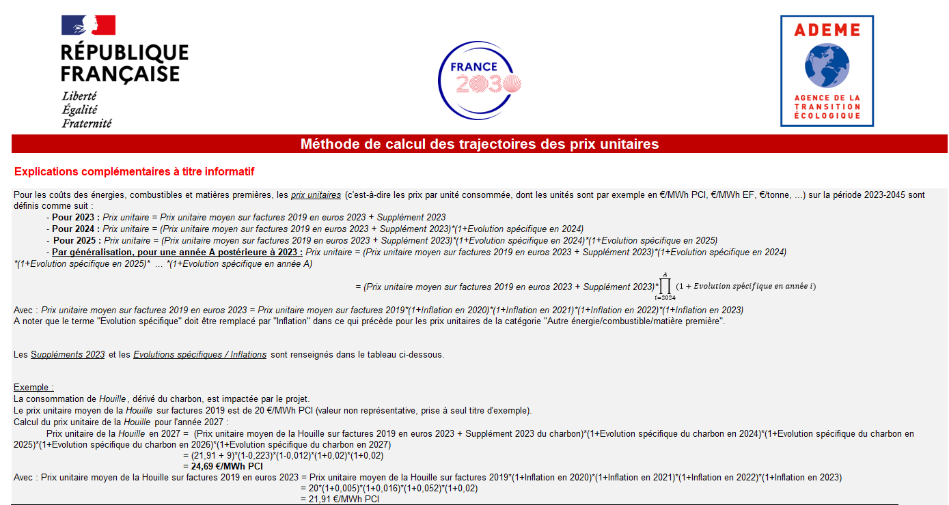

Données sur trajectoires de prix : suppléments 2023 et évolutions spécifiques
Energie/combustible/matière première | Supplément 2023 | Evolution spécifique (en gras) et Inflation (en italique)
 |  | 2020 | 2021 | 2022 | 2023 | 2024 | 2025 | 2026-2030 | 2031-2035 | 2036-2040 | 2041-2045
Electricité (données en €/MWh EF) | 17 | 0.5% | 1.6% | 5.2% | 2.0% | 3.5% | 3.5% | 3.1% | 2.1% | 2.1% | 2.1%
Gaz naturel et dérivés (donées en €/MWh PCI) | 78 | 0.5% | 1.6% | 5.2% | 2.0% | -38.0% | -7.7% | -1.1% | 2.0% | 2.0% | 2.0%
Pétrole et dérivés, sauf butane, propane et coke de pétrole (données en €/MWh PCI) | 24 | 0.5% | 1.6% | 5.2% | 2.0% | 2.0% | 2.0% | 2.0% | 2.0% | 3.2% | 3.6%
Charbon et dérivés (données en €/MWh PCI) | 9 | 0.5% | 1.6% | 5.2% | 2.0% | -22.3% | -1.2% | 2.0% | 2.0% | 3.3% | 3.2%
Autre énergie/combustible, dont butane, propane et coke de pétrole/matière première (données valables quelle que soit l'unité) |  | 0.5% | 1.6% | 5.2% | 2.0% | 2.0% | 2.0% | 2.0% | 2.0% | 2.0% | 2.0%
Sources : Commission européenne, INSEE, BCE

